Sheet2
序号 | 项目管理计划 | 请在看书的过程中写下项目管理计划的内容
1、 | 范围管理计划 | 1.范围管理计划是项目管理计划的组成部分，描述将如何定义、制定、监督、控制和确认项目范围。范围管理计划要对将用于下列工作的管理作出规范： a.制定项目范围说明书； b.根据详细的范围说明书创建WBS(工作分解结构)； c.确定如何审批和维护范围基准； d.正式验收已完成的项目可交付成果。 注：根据项目的需求，范围管理计划可以是正式的或非正式的，非常详细或者高度概括。
2、 | 需求管理计划 | 1.需求管理计划是项目管理计划的组成部分，描述将如何分析、记录和管理项目和产品需求。根据《从业者商业分析：实践指南》，有些组织称之为“商业分析计划”。需求管理计划的主要内容包括（但不限于）： a.如何规划、跟踪和报告各种需求活动； b.配置管理活动，例如，如何启动变更，如何分析其影响，如何进行追溯、跟踪和报告，以及变更审核权限； c.需求优先级排序过程； d.测量指标及使用这些指标的理由； e.反映哪些需求属性将被列入跟踪矩阵结构。
3、 | 进度管理计划 | 1.进度管理计划是项目管理计划组成部分之一，为编制、监督和控制项目进度建立准则和明确活动。根据项目需求，进度挂你计划可以是正式和非正式的，非常详细或者高度概括的，其中应包括合适的控制临界值。 进度管理计划会规定： A.项目进度模型制定。需要规定用于制定项目进度模型的进度规划方法论和工具。 B.进度计划的发布和迭代长度。使用适应型生命周期时，应制定固定时间的发布时段、阶段迭代。固定时间段指项目团队稳定的朝着目标前进的持续时间，它可以推动团队先处理基本功能，然后在时间允许的情况下在处理其他功能，从而尽可能的减少范围蔓延； C.准确度。准确度定义了需要规定活动持续时间估算的可接受区间，以及允许的应急储备数量。 D.计量单位。需要规定每种资源的计量单位，例如，用于测量时间的人时数，人天数或周数，保证了于估算及相应进度计划的协调性。 E.项目进度模型维护。需要规定在项目执行期间，将如何让在进度模型中更新项目状态，记录项目进展。 F.控制临界值。可能需要规定偏差临界值，用于监督进度绩效。它是在需要采取某种措施前，允许出现的最大差异。临界值通常用偏离基准计划中的参数的某个百分点来表示。 G.绩效测量规则。需要规定与绩效测量的挣值管理（EVM）规则或者其他测量规则。例如，进度管理计划可能规定：（ 1.确定完成百分比的规则； 2.EVM技术，如准基法，固定公式法，完成百分比法等。可参考《挣值管理实践标准》【17】； 3.进度绩效测量标准，如进度偏差（SV）和进度绩效指标数（SPI），用来评价偏离原始进度基准的成都。 ） H.报告格式。需要规定各种进度报告的格式和编制频率。
4、 | 成本管理计划 | 1.成本管理计划是项目管理计划的组成部分，描述将如何规划、安排和控制项目成本。成本管理过 程及其工具与技术应记录在成本管理计划中。 例如，在成本管理计划中规定： A.计量单位。 需要规定每种资源的计量单位，例如用于测量时间的人时数、人天数或周数，用于 计量数量的米、升、吨、千米或立方码，或者用货币表示的总价。 B.精确度。 根据活动范围和项目规模，设定成本估算向上或向下取整的程度（例如 995.59 美元取 整为 1,000 美元）。 C.准确度。 为活动成本估算规定一个可接受的区间（如 ±10%），其中可能包括一定数量的应急储备。 D.组织程序链接。 工作分解结构为成本管理计划提供了框架，以便据此规范地开展成本估算、预算和控制。在项目成本核算中使用的 WBS 组成部分，称为控制账户（CA），每个控制账户都有唯一的编码或账号，直接与执行组织的会计制度相联系。 E.控制临界值。 可能需要规定偏差临界值，用于监督成本绩效。它是在需要采取某种措施前，允许出现的最大差异，通常用偏离基准计划的百分数来表示。 F.绩效测量规则。 需要规定用于绩效测量的挣值管理（EVM）规则。例如，成本管理计划应该： 1.定义 WBS 中用于绩效测量的控制账户； 2.确定拟用的 EVM 技术（如加权里程碑法、固定公式法、完成百分比法等）； 3.规定跟踪方法，以及用于计算项目完工估算（EAC）的 EVM 公式，该公式计算出的结果可用于验证通过自下而上方法得出的完工估算。 G.报告格式。 需要规定各种成本报告的格式和编制频率。 H.其他细节。 关于成本管理活动的其他细节包括（但不限于）： 1.对战略筹资方案的说明； 2.处理汇率波动的程序； 3.记录项目成本的程序。 关于挣值管理的更多信息，参见《挣值管理实践标准》（第 2 版） [17]
5、 | 质量管理计划 | 1.质量管理计划是项目管理计划的组成部分，描述如何实施适用的政策、程序和指南以实现质量目标。他描述了项目管理团队为实现一系列项目质量目标所需要的活动和资源。质量管理计划可以是正式和非正式，非常详细或者高度概括的，其风格与详细程度取决于项目的集体需要。应该在项目早起就对质量管理计划进行评审，以确保决策是基于准确信息的。这样做的好处是，更加关注项目是价值定位，降低因返工的成本超支金额和进度延误的次数。 项目管理计划包括（但不限于）以下组成部分： A.项目采集的质量标准； B.项目的质量目标； C.质量角色和职责； D.需要质量审查的项目可交付成果和过程； E.为项目规划的质量控制和质量管理活动； F.于项目有关的主要程序，例如处理不符合要求的情况、纠正措施程序，以及持续改进程序。 .
6、 | 资源管理计划 | 1.作为项目管理的一部分，资源管理计划提供了如何分类、分配、管理和释放项目资源的指南。资源管理计划可以根据项目的具体情况分为团队管理计划和实物资源管理计划。资源管理计划可能包括（但不限于）： A.识别资源。用于识别和量化项目所需要的团队和实物资源的方法。 B.获取资源。关于如何获取项目所需的团队和实物资源的指南。 C.角色和职责。 1.角色：在项目中，某人承担的职务或者分配给某人的职务。如：Java开发工程师，土木工程师或者某某专员。 2.职权。使用项目资源、做出决策、签字批准、验收可交付成果并影响他人开展项目工作的权利。例如：选择活动的实施方法、质量验收标准、以及如何应对项目偏差等。当个人的职权水平和职责相匹配时候，团员就能最好的开展工作。 3.职责。为了完成活动，项目团队成员必须履行的职责和工作。 4.能力。为了完成活动，项目团队成员需要具备的技能和才干。如果项目团队成员不具备所需的能力，就不能有效的旅行职责。 D.项目组织图。项目组织图以图形方式展示团队成员以及报告关系。基于项目的需要，项目组织图可以是正式或非正式的，非常详细或者高度概括。 E.项目团队资源管理。关于如何定义、分配、管理和最终遣散项目团队资源的指南。 F.培训。针对项目成员的培训策略。 G.团队建设。建设项目团队的方法。 H.资源控制。依据需要确保实物物资充足可用，并为项目需求优化实物资源采购，而采用的方法。包括有关整个项目生命周期期间的库存、设备和用品管理信息。 I.认可计划。将给予团队成员哪些认可和奖励，以及何时给予。 更新资源管理计划，以反映获取项目资源的实际经验，包括在项目早期获取资源的经验教训，这些经验会影响项目后期的资源获取过程。 对资源管理计划的变更包括：资源配置变更，以及资源策略更新等。 .
7、 | 沟通管理计划 | 确定项目信息将如何、何时、由谁来进行管理和传播。 描述将如何规划，结构化、执行于监督项目的沟通，以提高沟通的有效性。该计划包括： A.相关方的沟通需求。 B.需沟通的信息，包括语言、形式、内容和详细程度。 C.上报步骤。 D.发布信息的原因。 E.发布所需信息，确认已收到，或做出回应的时限和频率。 F.负责沟通相关的人员信息。 G.负责授权保密信息发布的人员。 H.接受信息的人员或群体，包括他们的需要，需求和期望。 I.用于传递信息的方法和技术，如：邮件，备忘录..... J.为沟通活动分配的资源，包括时间和预算。 K.随着项目的进度，如不同的阶段相关方社区的变化，而更新于优化沟通管理计划的方法 L.通用术语表。 M.项目信息流向图，工作流程（可能包含审批流程），报告清单和会议计划等。 N.来自法律法规、技术、组织政策等的制约因素。 沟通管理计划中还包括关于项目状态会议、项目团队会议、网络会议和电子邮件等的指南和模板。如果项目要使用项目网站和项目管理软件，那就要把他们写到沟通管理计划中。
8、 | 风险管理计划 | 1.确定如何安排与实施风险管理活动。风险管理计划提供了识别、分析和监督分线的方法，同时也提供了影响成本估算和管理的过程及控制方法。将风险管理和质量管理的信息相结合，有助于成功交付产品和项目。在确定质量管理方法时可能需要更改已商定的项目的风险管理方法，这些变更会记录在风险计划中。风险管理计划包括以下部分或全部内容： A.风险管理战略。描述用于管理本项目的风险的一般方法。 B.方法论：确定用于开展本项目的风险管理的具体方法、工具及数据来源。 C.角色和职责。确定没想风险管理活动的领导者、支持者和团队成员，并明确他们的职责。 D.资金。确定开展项目风险管理活动所需的资金，并制定应急储备和管理储备的使用方案。 E.时间安排。确定在项目生命周期中实施项目风险管理过程的时间和概率，确定风险管理活动并将其纳入项目进度计划。 F.风险类型（类别）。确定对单个项目风险进行分类的方式。通常借助风险分解结构（RBS）来构建风险类别。风险分解结构是潜在风险来源的层级展现。风险分解结构有助于项目团队考虑单个项目的全部可能来源，对识别风险和归类已识别风险特别有用。组织可能有适用于所有项目的通用风险分析结构，也可能针对不同类型项目使用几种不同的风险分解结构框架，或者允许项目量身定制专用的风险分解结构。如果为使用风险分解结构，组织则可能采用某种常见的风险分类框架，既可以是简单的类别清单，也可以是基于项目目标的某种类别结构。 G.相关方风险偏好。应在风险管理计划中记录项目关键相关方的风险偏好。他们的风险偏好会影响规定风险管理过程的细节。特别是，应该针对每个项目目标，把相关方的风险偏好表述成可测量的风险临界值。这些临界值不仅将联合决定可接受的整体项目风险敞开水平，而且也用于制定概率和影响定义。以后将根据概率和影响定义，对单个项目风险进行评估和排序。 H.风险概率和影响定义。根据具体的项目环境，组织和关键相关方的风险偏好和临界值，来制定风险概率和影响定义。项目可能自行制定关于概率和影响级别的具体定义，或者组织提供的通用定义作为出发点。应该根据拟开展项目风险管理过程的详细程度，来确定概率和影响级别的数量。 右图案例：针对三个项目目标提供了概率和影响定义的示例。通过将影响定义为负面威胁（工期延误、成本增加和绩效不佳）和正面机会（工期缩短、成本节约和绩效善），表格所示的量表可同时用于评估威胁和机会。 I.概率和影响矩阵。组织可在项目开始前确定优先级排序规则，并将其纳入组织过程资产，或者也可为具体项目量身定制优先级排序规则。在常见的概率和影响矩阵中，会同时列出机会和威胁；以正面影响定义机会，以负面影响定义威胁。概率和影响可以用描述性术语（如很高，高、中、低、很低）或者数值来表达。如果使用数值，就可以把两数相乘，得出每隔风险的概率 - 影响分值，以便据此在每个优先级组织内排列单个风险相对的优先级。 J.报告格式。确定将如何记录、分析和沟通项目风险管理过程的结果，在这一部分，描述风险登记册，风险报告以及项目风险管理过程的其他输出的内容和格式。 K.跟踪。跟踪是确定将如何记录风险活动，以及将如何审核风险的管理过程。 | 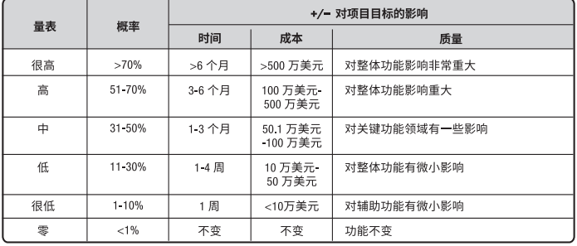 | 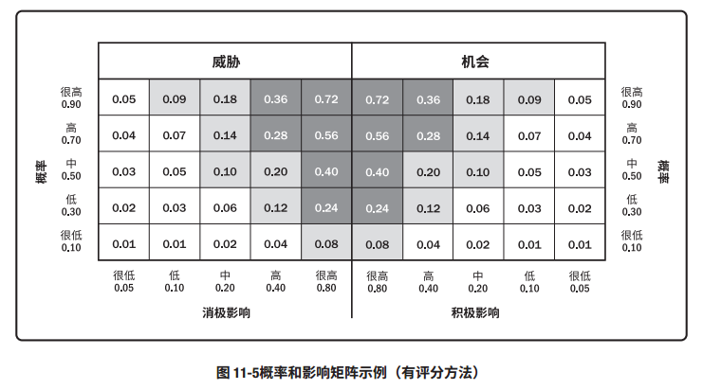
9、 | 采购管理计划
10、 | 相关方参与计划
11、 | 变更管理计划
12、 | 配置管理计划
13、 | 范围基准
14、 | 进度基准
15、 | 成本基准
16、 | 绩效测量基准
17、 | 项目生命周期描述
18、 | 开发方法
19、 | 管理审查

